Titulní list
 |  |  | Les (MZe) 1-01
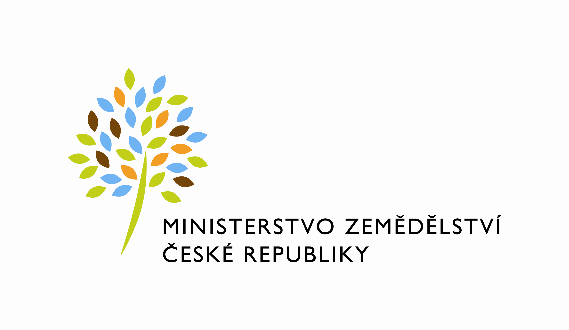 |  |  | Resortní statistické zjišťování Schváleno ČSÚ pro MZe ČV 97/23 ze dne 1.7.2022

Roční výkaz o hospodaření v lesích za rok 2023

Výkaz je součástí Programu statistických zjišťování na rok 2023. Podle zákona č. 89/1995 Sb., o státní statistické službě, ve znění pozdějších předpisů, je zpravodajská jednotka povinna poskytnout všechny požadované údaje. Ochrana důvěrnosti údajů je zaručena zákonem. Děkujeme za spolupráci.

Vyplněný výkaz doručte do 28. 3. 2024 Ministerstvo zemědělství, odbor koncepcí a ekonomiky lesního hospodářství, Těšnov 65/17, 110 00 Praha 1, e-mail: statistika.les@mze.cz
Informace podá: MZe, odbor koncepcí a ekonomiky lesního hospodářství, Ing. Petr Uzel, tel. 221 812 919.

 | Kraj: | CZ0
 | Rok | 2023 |  | Upozornění:
 | IČO |  |  | Chybí hodnota pole
 | PLO

 | Název a sídlo zpravodajské jednotky |  |  | Upozornění:
 | Název: |  |  | Chybí hodnota pole
 | Ulice:
 | Město:
 | PSČ (bez mezer):

 | Výkaz vyplnil |  |  | Upozornění:
 | Jméno a příjmení: |  |  | Chybí hodnota pole
 | Telefon:
 | Fax:
 | E-mail:
 | Podpis:
 | Datum: | 2024-02-16

Komentář (uveďte případné poznámky)

